АБСОЛЮТ-РТИ

КАРТОЧКА ПРЕДПРИЯТИЯ
Общество с ограниченной ответственностью «Абсолют-РТИ»
ОГРН 1165543062211
ИНН 5507145154
КПП 550701001
ОКАТО 52401364000

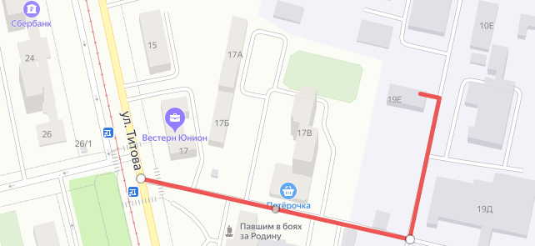
Р/c: 40702810423050006327 Филиал «Новосибирский» АО «АЛЬФА-БАНК»
К/с: 30101810600000000774 БИК 045004774
Юридический адрес: 644103, Омская обл, Омск г, 12 Декабря ул, дом № 104
Адрес обособленного подразделения: г.Екатеринбург ул.Титова д. 19, литер Е, офис 211
Тел: +7(343)2885409, +7(343)28854067
Ремни | kn@absolutrti.ru
Рукава, конвейерная лента, манжеты | nm@absolutrti.ru
Прочие РТИ | snab@absolutrti.ru
Директор: Гавриленко Дмитрий Николаевич действует на основании УСТАВА

